1_프로젝트 단계
프로젝트 개발 방법론
 | 1. 폭포수 방법론(Waterfall)
 |  | 계획
 |  |  | 분석
 |  |  |  | 설계
 |  |  |  |  | 구현
 |  |  |  |  |  | 테스트
 |  |  |  |  |  |  | 유지보수
 |  | <필요성>
 |  | 1) 주먹구구식 개발을 정확한 절차에 의거해 개발하는 필요성
 |  | 2) 항공모함, NASA 우주선 개발과 같은 큰 비용, 미지의 세계
 |  | 철저한 사전준비, 사전계획, 사전분석, 사전설계

 |  | <단점>
 |  | 1) 현실의 변화하는 상황을 반영하지 못하는 유연하지 못한 개발
 |  | 2) 미지의 개발시 국가와 같은 대량 자본, 수많은 엘리트 투입가능경우는 양호
 |  | 자본이나 인재가 넉넉하지 않은 주체는 많이 힘들다

 |  | But, 모든 개발방법론의 근간을 이루는 방법론

 | 2. 나선형 방법론(Spiral)

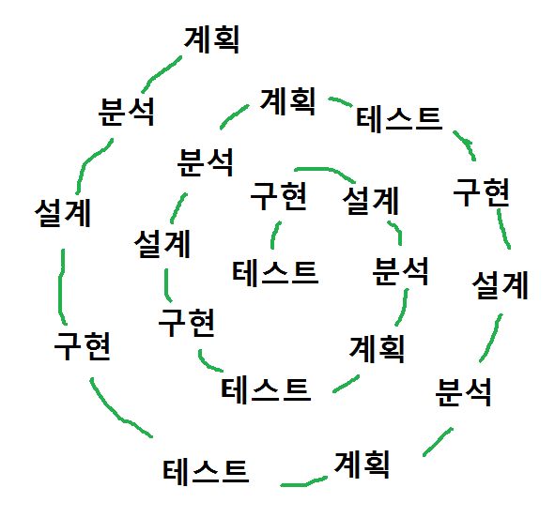
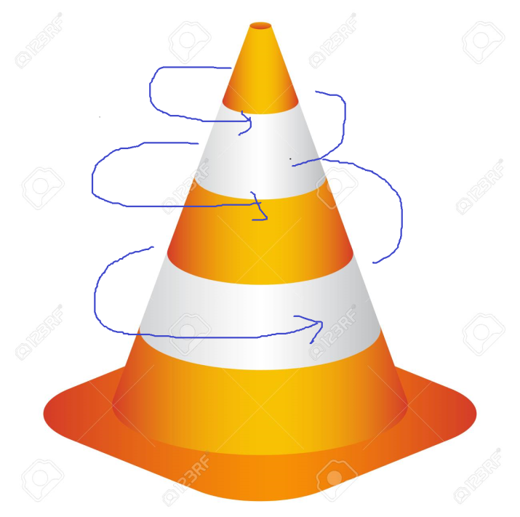

 |  | <필요성>
 |  | 1) 폭포수는 이전단계로 돌아갈 수 없는 고정된 방식의 문제점을 개선
 |  | 현실은 항상 변화한다
 |  | 2) 개발하는 과정에서 다시 문제점/보완점은 계획->구현/테스트
 |  | 3) 폭포수시대보다 SW 규모가 매우 커짐

 |  | <단점>
 |  | 1) 오래 걸린다
 |  | 2) 고객이 중간에 계속 바꿔도 좋다고 생각한다

 | 3. 발전적 프로토타입 개발 방법

 |  | 계획/분석/설계를 최소화

 |  |  | 아이디어를 구현(프로토타입)

 |  |  |  | 프로토타입으로 재분석

 |  |  |  |  | 계획/분석/설계 Detail

 |  |  |  |  |  |  | 구현
 |  | <필요성> |  |  |  |  |  | 테스트
 |  | 1) 완벽한 계획/분석/설계는 시간이고 곧 비용이다 |  |  |  |  |  |  | 유지보수
 |  | 2) 어차피 구체적인 모습을 보기 전에는 허상일 수도 있다
 |  | 3) 빨리 만들어서 구체적인 모습으로 다시 계획/분석/설계
 |  | 4) 소규모 주체, 비용/인재가 많지 않은 미지의 개발
 |  | 5) 실 HW와 결합된 경우, 효과적인 경우가 많다

 |  | <단점>
 |  | 1) 프로토타입은 프로토타입일 뿐,
 |  | 프로토타입을 버리고 다시 시작해야 하는데
 |  | 비용때문에 프로토타입을 연장으로 가져가는 경우가 매우 많다
 |  | 2) 계획/분석/설계를 건너뛰려고 하는 경우가 종종 발생한다

 | 4. 애자일 방법론
 |  | 1) 지나친 문서화를 경계
 |  | 사문서가 되는 경우가 매우 많다
 |  | App은 유지보수에 의해 변하는데 문서는 No Update
 |  | 2) 실제 SW개발현실은 개발자의 자질에 의해 좌우
 |  | 시스템 절대주의는 위험하다
 |  | 3) 절차에 의한 느린 대응/본질이 아닌 것을 배격
 |  | 현장의 빠른 대응/개발
 |  | 4) 지속적 통합 : 고객/현장의 요구사항을 빠르게 개발에 적용
 |  | 일일빌드: 빌드를 시작하면 통합/테스트/완제품 서비스
 |  | 자동화를 매우 중시

 |  | <방법>
 |  | 1) 문서보다 코드를 잘 이해할 수 있게 짠다
 |  | 코드표기법 사전정의
 |  | 2) 코드를 설명하듯이, 쉽게, 코드 자체가 문서
 |  | 3) 지나친 회의는 No
 |  | 아침에 10분 스탠드 업 - 오늘 할일 얘기
 |  | 4) 툴 많이 사용
 |  | 소스관리, 테스트, 프로젝트 관리, 버그추적
 |  | 5) 짝 프로그래밍(Pair Programming)
 |  | 한 사람이 코딩, 옆의 사람이 관찰, 의견교류
 |  | 고객과 함께 프로그래밍, 의견을 적극 수용

 |  | 시스템 < 사람

 |  | <단점>
 |  | 1) 문서를 배격하다보니 아예 안만드는 사람도 있다
 |  | 근거가 없다
 |  | 2) 맘에 맞는 사람이랑만 일하려는 증세가 생긴다
 |  | 3) 조금이라도 형식이 있으면 허례허식이라고 공격
 |  | 시스템 무시 경향
 |  | 4) 무형시스템은 강하고 유형시스템은 약해서
 |  | 자질이 좀 부족하면 적응이나 교육이 힘들다

업무 분석
 | 문서(서류, 장표, 보고서, 양식)
 | 데이터베이스 (권한)
 | 담당자 인터뷰
 | 분석가의 관찰력, 상식, 논리, 경험

데이터베이스 모델링
 | 건물의 바닥을 다지는 공사
 | SW 설계/구현 보다도 데이터베이스 모델링이 선행작업

3_ER_Model
1. E-R Model(Entity - Relation Model, 개체-관계 모델)

Entity(개체)
Attribute(속성)
Relation(관계)

SW: (명사형)클래스
SW: 필드/메서드
SW: (동사형)클래스
(Controller)

 | 1976. P.Chen이 제안한 모델

과정코드
2. ER-Diagram
학번

등록
학생
과정
과정명
전화번호

학생이름
학점

6_속성의 유형
1. 속성의 유형
 | 1) 기초 속성 : 원래 갖고 있는 속성, 현업에서 기본적으로 사용되는 속성
 | 2) 추출 속성 : 기초 속성으로부터 가공처리(계산)에 의해서 얻어질 수 있는
 |  | 속성. 이는 자료의 중복성 및 무결성 확보를 위해
 |  | 최소화시키는 것이 바람직하다
 | 3) 설계 속성 : 실제로 존재하지는 않으나 시스템의 효율성을 도모하기
 |  | 위해 설계자가 임의로 부여하는 속성

2. 예시
 | 주문
 | 주문번호 | 고객명 | 주문상품 | 주문일자 | 단가 | 수량 | 주문총금액 | 주문상태
 | 1 | 홍길동 | H302 | 20200105 | 10,000 | 2 | 20,000 | 0
 | 2 | 임꺽정 | L202 | 20200107 | 15,000 | 3 | 45,000 | 3
 | 3 | 장길산 | J101 | 20200210 | 20,000 | 1 | 20,000 | 2

3
 | 기초속성 : 주문번호, 고객명, 주문상품, 주문일자, 단가, 수량
 | 추출속성 : 주문총금액
 | 설계속성 : 주문상태
취소

주문
결제 완료
배송 완료
주문처리 완료
0
1
2
4

 | 주문 프로세스를 관찰하여 설계속성을 추가한다
 | 이 설계 속성은 정해진 것이 아니라 설계자의 관찰에 따르기 때문에
 | 어느 정도 주관적인 요소를 가지게 된다
 | 또 주문상태를 처리할 때 테이블에서는 "문자열"을 사용하지 않고 "숫자"를
 | 사용하게 된다. 숫자 처리가 더 빠르다

 | 테이블에 "주문총금액"과 같은 추출 속성을 포함시키게 되면
 | 미리 계산되어진 데이터를 읽기 때문에 조회속도가 향상되게 된다.
 | 자주 조회되는 컬럼은 이렇게 추출 속성을 만들어 놓을 것을 고려하게 된다.
 | But, 지나치게 많은 추출속성을 사용하게 되면 무결성을 훼손할 위험도 있다.
 | 단가 | 수량 | 주문총금액
 | 10,000 | 2 | 25,000

7_식별자
1. 식별자란?
 | 한 Entity내에서 각각의 인스턴스를 유일(Unique)하게
 | 구분할 수 있는 단일 속성 또는 속성 그룹을 말한다

 | RDBMS에서는 모든 Entity는 1개 이상의 식별자를 보유하는
 | 것을 원칙으로 한다

2. 식별자의 유형
 | 1) 후보키(Candidate Key)
 |  | Entity내의 각각의 인스턴스를 유일하게 구분하는 속성
 |  | 기본키(Primary Key)가 될 수 있는 후보 속성
 | Entity : 사원
 | 사원번호 | 주민번호 | 이름 | 주소 | 소속부서
 | 1 | 1111-1111 | 홍길동 | 지리산 | 총무부
 | 2 | 2222-2222 | 임꺽정 | 구월산 | 전산부
 | 3 | 3333-3333 | 장길산 | 황해도 | 인사부

 |  | 여기서 후보키는 '사원번호'와 '주민번호'이다.

 | 2) 기본키(Primary Key)
 |  | 후보키중에 대표성을 가지기에 가장 적합한 키
 |  | 1) 해당 Entity를 대표할 것
 |  | 2) 업무적 활용도가 높을 것
 |  | 3) 길이가 짧을 것(검색 속도)

 |  | 기본키를 정의한 컬럼은 기본적으로 Not Null과
 |  | No Duplicate 속성이 적용되며
 |  | Unique한 Clustered Index가 만들어지게 된다
 |  | (해당 속성으로 검색이 빨라짐)

 |  | 여기서는 '사원번호'가 기본키로 선정된다

 | 3) 대체키(Alternate Key)
 |  | 후보키 중에 기본키로 선정되지 않는 후보키

 |  | 여기서는 '주민번호'가 된다.

 |  | 나중에 검색에 자주 사용될 수 있고
 |  | Index를 생성할 때 고려 대상이 된다
후보키(CK)

기본키(PK)
대체키(AK)

 | 4) 복합키(Composite Key)
 |  | 하나의 속성으로는 기본키가 될 수 없는 경우에
 |  | 둘 이상의 속성을 묶어서 식별자로 정의하는데
 |  | 이를 복합키라 부른다.

 |  | 이 때 고려해야 할 사항은 어느 복합키를 먼저
 |  | 둘 것이냐 하는 것이다.
 |  | 먼저 두는 속성을 기준으로 Index가 생성되므로
 |  | 복합키 속성중에 주로 조회의 조건으로 사용되는
 |  | 컬럼을 먼저 정의하는 것이 성능에 좋다.

 |  | Entity: 급여내역
 |  | 급여지급연월 | 사번 | 지급일자 | 급여액
 |  | 202001 | 1 | 20200110 | 4,500,000
 |  | 202001 | 2 | 20200110 | 5,000,000
 |  | 202002 | 1 | 20200210 | 4,850,000
 |  | 202002 | 2 | 20200210 | 5,200,000

 |  | 기본키 : 사번 : 매월 사번이 쌓이므로 해당이 안된다
 |  | 기본키 : 급여지급연월 : 같은 달에 여러 사원 지급

 |  | 기본키 : 급여지급연월+사번

 | 5) 대리키(Surrogate Key)
 |  | 식별자가 너무 길거나 여러 개의 속성으로 구성된 경우
 |  | 인위적으로 추가한 식별키로 '인공키'라고도 한다.

 |  | Entity에서 식별자가 여러 속성으로 구성된 경우는
 |  | 데이터를 수정하거나 검색을 하는데 수행 속도가
 |  | 떨어질 수가 있다.

 |  | 대리키는 성능향상을 고려하는 역정규화의 한가지 방법이다

 |  |  | Entity: 급여내역
 |  | 급여일련번호 | 급여지급연월 | 사번 | 지급일자 | 급여액
 |  | 1 | 202001 | 1 | 20200110 | 4,500,000
 |  | 2 | 202001 | 2 | 20200110 | 5,000,000
 |  | 3 | 202002 | 1 | 20200210 | 4,850,000
 |  | 4 | 202002 | 2 | 20200210 | 5,200,000

 |  | 자식 테이블과 Join하는 경우 복합키를 가지는 것보다
 |  | 일련번호'를 추가해서 단순한 식별키를 외부키(FK)로 전이시키면
 |  | Join 속도와 검색속도를 향상시킬 수 있다.
 |  | 이를 '대리키'또는 '인공키'라고 한다.

 |  | Oracle에서는 Sequence로 일련번호를 생성한다

8_관계
1. 관계(Relation)란?
 | Entity간의 업무적인 연관성이다.

2. 예시
 | <비디오 대여점 관리 서비스>
 | 회원은 비디오를 대여한다.
 | 비디오는 회원에게 대여되어진다.

 | <학사관리 데이터베이스>
 | 교수는 학생을 가르친다.
 | 학생은 교수로부터 배운다.

 | 두 Entity간에 동사를 중심으로 관계를 정의한다

3. 관계 부여
대여
회원
비디오

교수
수강
학생

구매/판매
회원
상품

9_차수성
1. 차수성이란?
 | 한 Entity의 하나의 인스턴스가 다른 Entity의 몇 개의 인스턴스와
 | 관련될 수 있는가?를 정의하는 것

2. 종류
 | 2-1) 1 : 1
 | 2-2) 1 : 다
 | 2-3) 다 : 다

3. 1 : 1
 | ex) 사원 Entity의 부서장 사번(사원번호)
 | 부서 Entity의 부서번호
사원
부서
1
1
부서장
관리
부서번호

홍길동
임꺽정
장길산
김연아
유재석
총무부
전산부
인사부
...

4. 1:다
 | ex) 사원 Entity의 인스턴스 : 다
 | 부서 Entity의 인스턴스 : 1

사원
부서
N
1
사원
소속
부서번호

홍길동
임꺽정
장길산
김연아
유재석
총무부
전산부
인사부
...

5. 다 : 다
 | ex) 고객 Entity : 다
 | 상품 Entity : 다

N
M
고객
판매
상품

홍길동
임꺽정
장길산
김연아
유재석
KF94
소독제
새우깡
...

 | N:M관계는 모델링 과정을 통해 1:N관계로 변환되어진다

10_선택성
1. 선택성
 | 두 Entity(실체)간에 관계가 설정되었을 때, 항상 두 실체의 모든 인스턴스간에
 | 관계가 존재해야 하는지, 아니면 모든 인스턴스에 대해 존재할 필요가 없는지를
A
B
 | 나타내는 부분이다.
가
나
다
라
a
b
c
d
e

 | 관계에 모든 인스턴스가 참여하는 것을 Mandatory라고 한다
 | 관계에 일부 인스턴스가 참여하는 것을 Optional이라고 한다

 | A의 인스턴스는 반드시 AB관계에 참여해야만 한다(Must be)
 | B의 인스턴스는 AB관계에 참여할지도 모른다(Maybe)

AB
A
B

소속
사원
부서

사원
부서
 | 사원은 반드시 부서에 소속되어야 한다
 | 부서는 사원이 있을 수 있다
총무부
인사부
창업부
홍길동
임꺽정
장길산
김연아

 | <고객과 상품간의 관계>

주문
고객
상품

11_개념적 데이터베이스 모델링 요약
1단계
 | 업무 분석 : 고객의 요구사항 기반
 |  | 부서와 사원을 관리한다
 |  | 모든 사원은 부서에 소속되어야 한다
 |  | 부서는 사원이 있을 수 있다

2단계
 | Entity(실체) 도출
 | 부서, 사원

3단계
 | Attibute 도출
 | 부서 - 부서번호, 부서명, 위치
 | 사원 - 사번, 이름, 주소, 성별, 입사일

4단계
 | Attibute중에 식별자(identifier) 도출
 | 부서 - 부서번호
 | 사원 - 사번

5단계
 | 관계 설정
 | 부서에는 사원이 배치되어진다.
 | 사원은 부서에 소속되어진다.

6단계
 | 관계 차수 설정
 | 각 부서에는 하나 이상의 사원이 배치되어질지도 모른다
 | 각 사원은 단 하나의 부서에 소속되어진다
 | .=> 1:N 관계 성립

7단계 | 관계 선택성 도출
 | 각 부서에는 하나 이상의 사원이 배치되어질지도 모른다
 | 각 사원은 단 하나의 부서에 소속되어진다
 | 부서 .-> 사원 : Optional(Maybe)
 | 사원 .-> 부서 : Mandatory(Must be)

8단계
 | 개념적 데이터베이스 모델링 ER-Diagram
부서번호
사번
이름
부서명

부서
소속
사원
성별

위치
입사일
주소

